Тех.отчёт по НЕК3 стекло.
РАБОЧИЙ ТЕХНИЧЕСКИЙ ОТЧЕТ |  |  |  |  | НОМЕР: 2020 10 EN 001
 |  |  |  |  | ДАТА: 07.11.2020г
Наименование предприятия |  |  |  | Ферганское ООО "Автотеххизмат-Ф"
Ф.И.О. составившего отчет |  |  |  | Абдужабборов С.
Номер телефона с кодом города |  |  |  | ,998-90-534-20-84
Модель |  |  | Идентификационный номер автомобиля |  | Пробег | Дата продажи
Нексия3 |  |  | XWBTF69V1LA119222 |  | 2033 | 2020-08-29
Обстоятельства при которых обнаружена проблема __ (10) __ |  |  |  | Описание проблемы __ (11) __
 |  |  |  | Орка унг томон эшикгининг Стеклоподъёмник механизми ишдан чиккан троси ролигидан чикиб кетган шунча пробег босиб утгунга кадар хеч кандай муаммосиз ишлаган ойнакни тушуриб кутариш вактида ярим очик холатга келиб ойнакни кутармай колган очиб курилгандан сунг ушбу муаммо аникланди
А. |  | Автомобиль стоял, двигатель не работал
В. | Автомобиль находился в движении:
 |  | При торможении
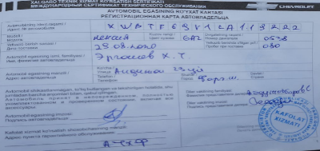
 |  | При переходе от ускорения к накату
 |  | При переключение на задний ход
 |  | При повороте
 |  | При ускорении
 |  | При замедлении
 |  | При ______ оборотах в минут
 |  | При любой скорости
 |  | На неровной дороге
 |  | На _____ передаче
С. | При использовании:
 |  | Тормозов |  | 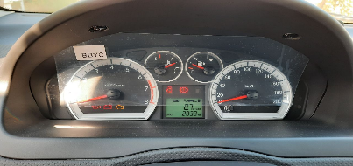
 |  | При повороте руля
 |  | При выключении сцепления
 |  | Обогревателя / кондиционера
 |  | При работе стеклоочистит / омывателя
 |  | При включении радио / CD проигрыват
 |  | Обогревателя заднего стекла
 |  | Прочее
D. | При работе двигателя:
 |  | При запуске |  | 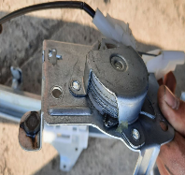 | 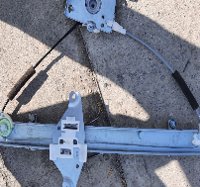
 |  | При прогреве
 |  | На холотом ходу
 |  | При горячем двигателе
E. | Возникает:
 |  | При ускорении
 |  | При высоких оборотах двигателя
 |  | При большой скорости
 |  | При большой загрузке багажника
F. | Когда случается по времени: |  |  | Информация о проблемной детали __ (13) __
 |  | Всегда |  | Номер детали по каталогу: | 94567363
 |  | Иногда |  | Наименование детали: | Стеклопоъемник
 |  | После _____ км движения |  | Название поставщика:
 |  | После _____ минут езды |  | LOT № детали: | 125 UIS RR
Действия инженера по гарантии дилерского предприятия |  |  |  | Ремонт килиб беришни иложиси булмади янгисига алмаштириб бериш керак

Ответственный Отдел по принятию мер и исследованию проблемы |  |  |  | __ (15) __

 |  |  |  | (заполняется со стороны Отдела Гарантии качества ЗАО "GM Uzbekistan")

